微生信示例030

name | geneA | geneB | geneC | geneD | 微生信，您身边的数据分析，可视化专家
1h | 2.1 | 9 | 1 | 3 | https://www.bioinformatics.com.cn/plot_basic_x4_proportional_squre_area_chart_030
4h | 6.2 | 6 | 2 | 2.5
8h | 8.2 | 8 | 8 | 4.2 | 输出示例图
24h | 10.2 | 10 | 12 | 5.3

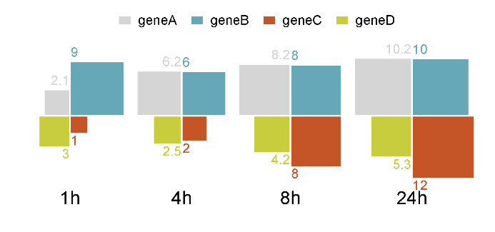

 |  |  |  |  | B站：基因表达配对连线图绘制视频教程

 |  |  |  |  | 注意：

 |  |  |  |  | 使用问题，或数据分析合作意向
 |  |  |  |  | 请微信扫码联系我们

